Stakeholders
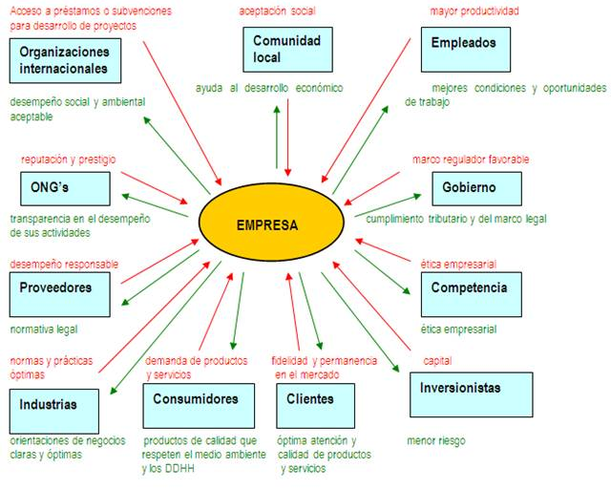
ANÁLISIS DE LOS STAKEHOLDERS

GRUPO | ACTORES | INTERESES | PROBLEMA PERCIBIDO | RECURSO | PODER DE INFLUENCIA
Instituciones publicas | Ministerio de Educación | Proporcionando entradas a todas la universidades/Colegios para que utilicen nuestro sistema | • Necesidad de agilizar los procesos internos dentro de las instituciones • Mejorar la usubilidad de los software educativos | • Aportar conocimiento en el area de la educación. • Brindar herramientas tecnológicas, espacios para el desarrollo del sistema. • Poner a disposición profesionales con conocimmientos en el área. | MEDIA
 | Ministerio de las TIC | Implementar mejores tecnologias dentro de las instituciones educativas |  |  | ALTA
 | Alcaldias de las regiones | Distribuir o asignar mejor las becas para los estudiantes |  |  | BAJA
Instituciones Educativas | Universidad de San Buenaventura | • Agilizar los procesos internos entre las diferentes areas. • Fortalecer la plataforma actual para agilizar el proceso de inscripción de matricula. • Ejecutar metricas y analisis de datos para identificar las falencias de los estudiantes en sus respectivas materias. | • Alta inconformidad entre los estudiantes. • Errores constantes en la experiencia de usuario. • Retrasos en las areas internas de la Universidad. | • Personas expertas que brinden conocimiennto en temas requeridos. • Asesoría en las etapas de la ejecución del proyecto. | MEDIA
 | Universidad de Educación superior | • Aumentar los índices de educación en los jovenes donde se identifique mayor calificaciones bajas • Brindar un acompañamiento continuno a los estudiantes |  |  | ALTA

